단위테스트
No. | Case | 시나리오 | 테스트 준비 | 예상 수행 결과 | 작성자 | 테스트 수행자 | 수행일 | 정상 | 오류 | 테스트 결과 | 조치 수행자 | 조치일자 | 오류사항 | 조치사항
1 | 로그인 | 1. 아이디와 암호를 입력한다. 2. 로그인 버튼을 클릭한다. | 사원데이터 | 아이디와 암호가 유효하면 로그인 성공을 하여 메인폼으로 이동하고, 유효하지 않은 경우 관련 메시지를 보여준다. | 신소연
2 | 작업 시작 | 1. 원하는 작업을 선택한다 2. 작업을 시작한다 | 작업지시 데이터 | 작업을 시작하면 해당 로우의 색상이 변경되고 DB에 업데이트된다 유효하지 않는 경우 관련 메시지를 보여준다. | 신소연
3 | 기계 시작 | 1. 원하는 작업을 선택한다 2. 시작된 작업의 품목 및 계획 수량을 가져와 계획 수량만큼 생산한다. 3. 파일로 쓴다. | 작업지시 데이터 | 원하는 작업의 데이터를 갖는 파일이 원하는 위치에 생성되고 계획 수량 생산수량이 도달하면 기계가 자동 종료된다 기계가 시작되고 있을 때 버튼의 색상이 변경된다 | 신소연
4 | 건조대차 로딩 | 1. 로딩할 성형대차를 선택한다 2. 옮겨타기 수량을 쓴다. 3. 옮겨타기버튼을 누른다. | 대차 데이터 | 성형대차는 언로딩되고 기록이 업데이트된다. 로딩된 대차는 적재상태가 되며 기록을 업데이트한다. | 신소연
5 | 작업자 할당 | 1. 할당 대상 작업자에서 작업자를 선택한다. 2. 작업자 할당버튼을 누른다. | 작업자 데이터 | 작업자가 작업장에 할당되고 해당 이력이 DB에 기록된다. | 신소연
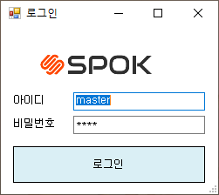
 | 로그인

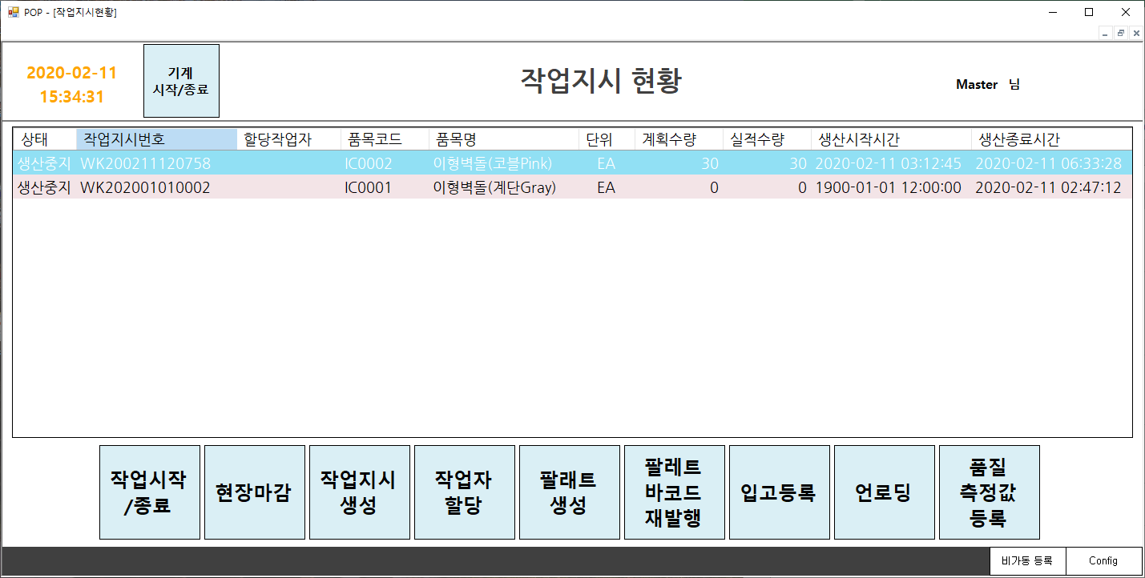
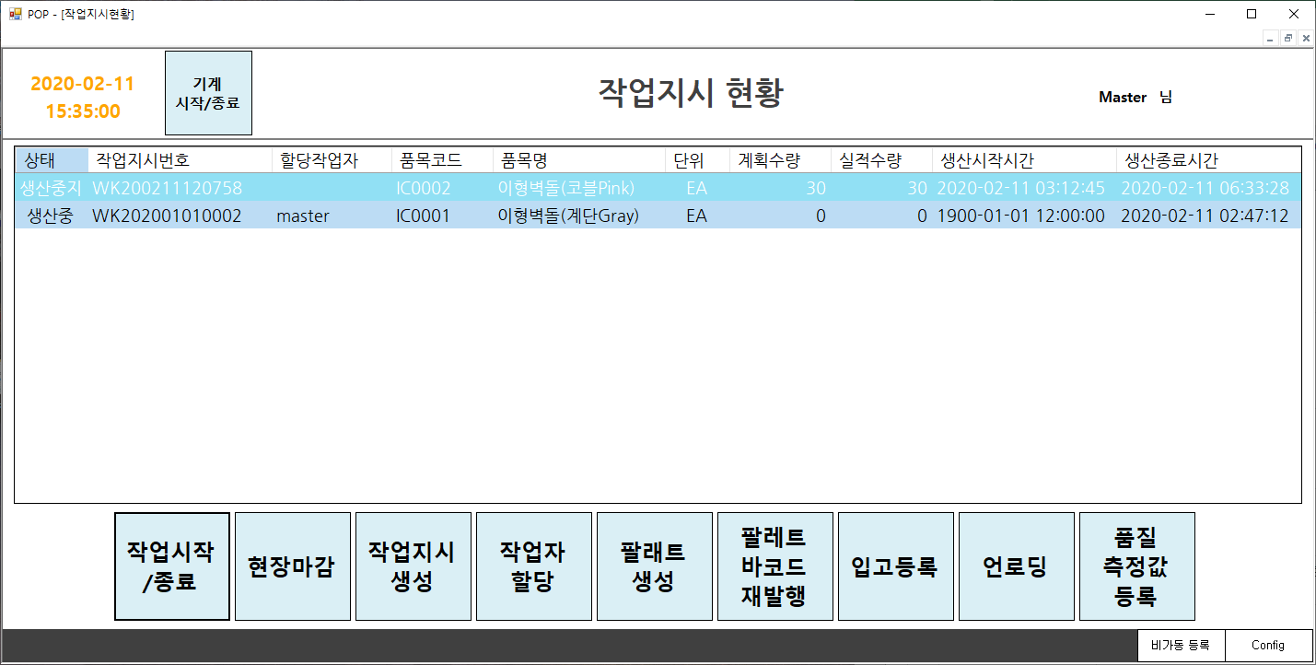
 | 작업시작

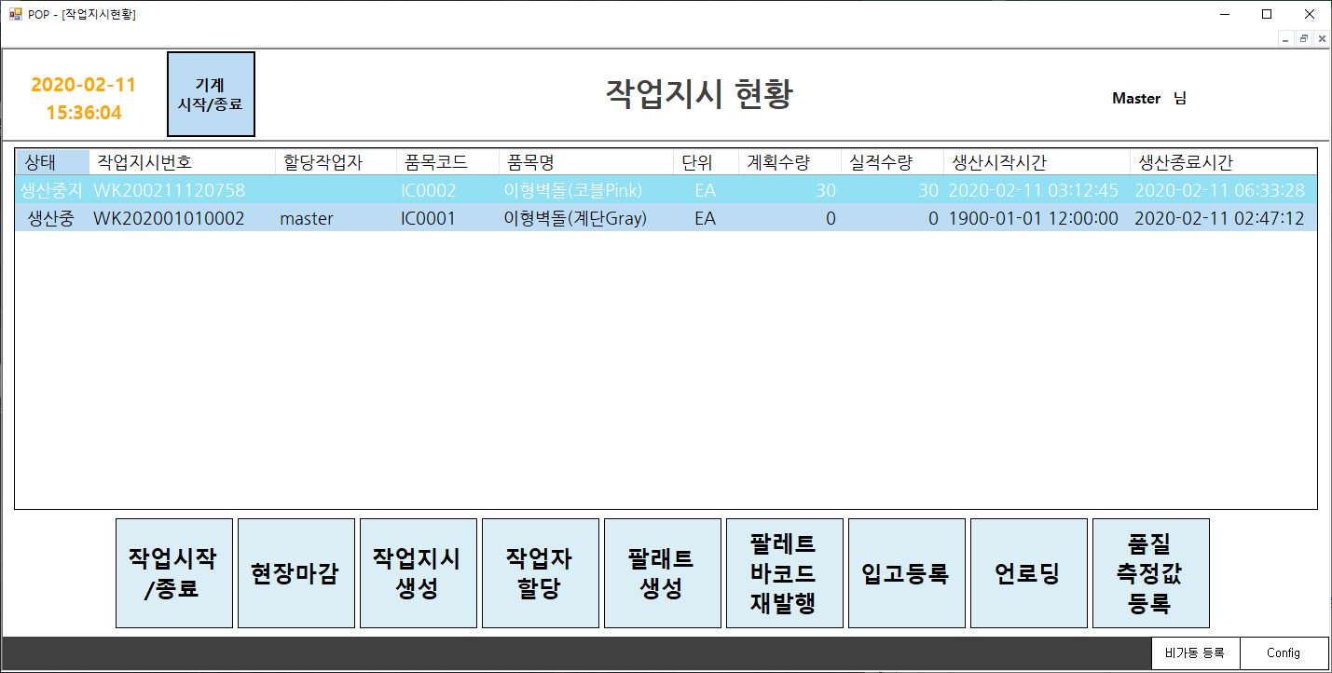
 | 기계시작

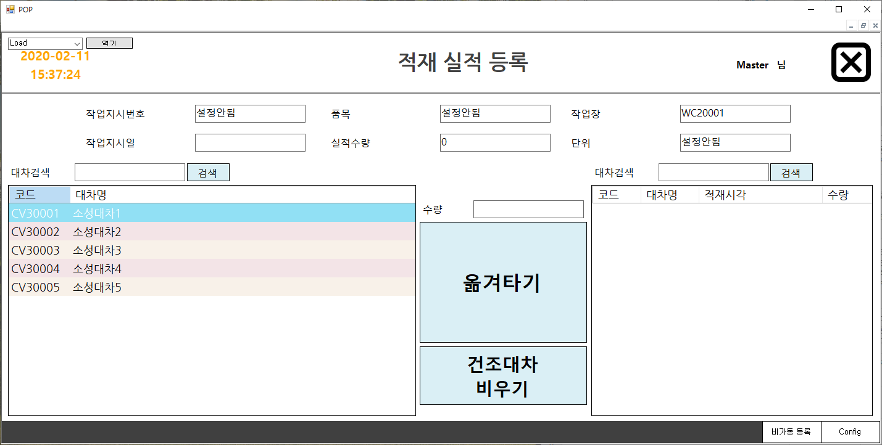
 | 건조대차 로딩

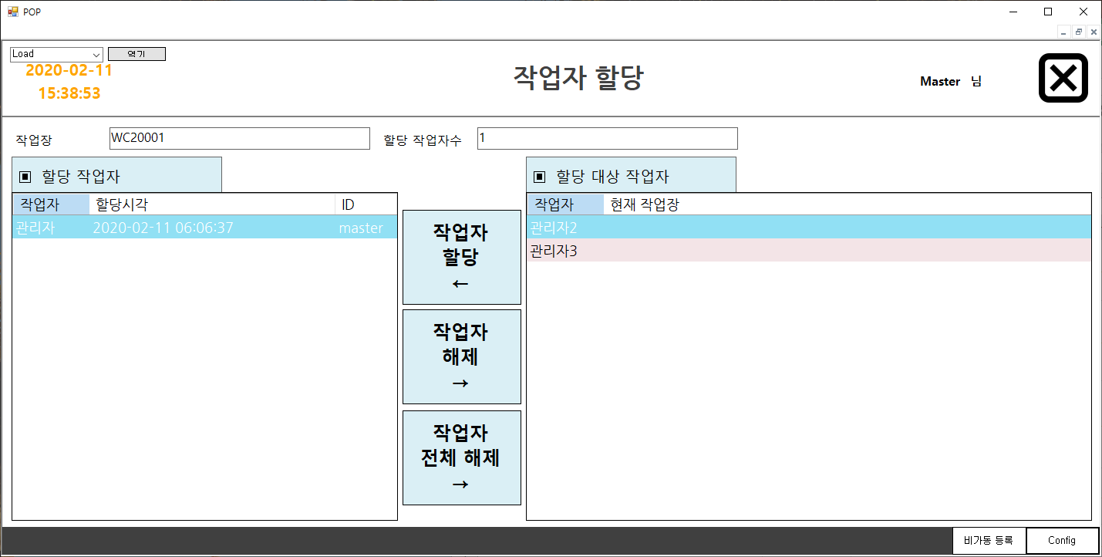
 | 작업자 할당

